面积
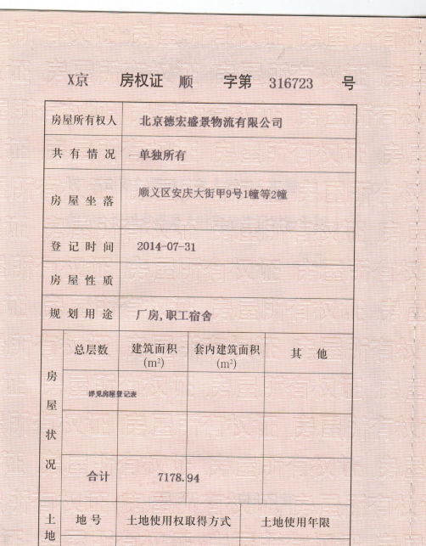
现房部分 | X京房权证顺字第316723号
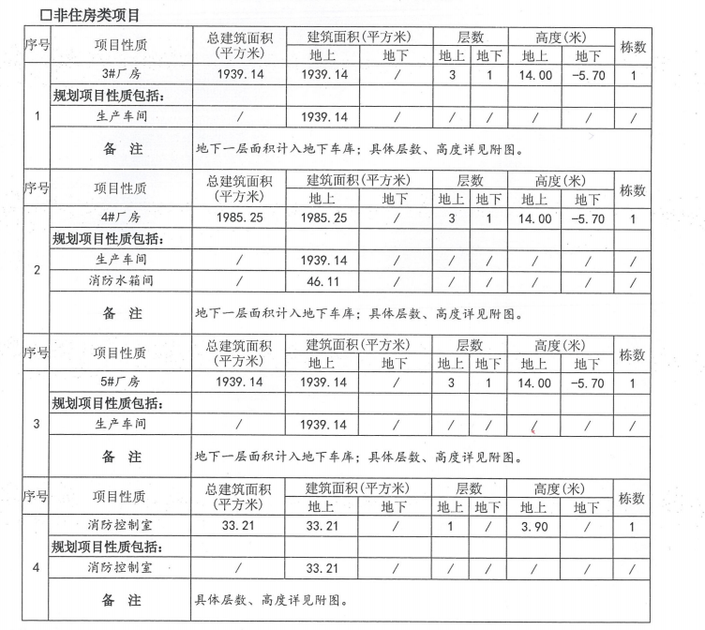
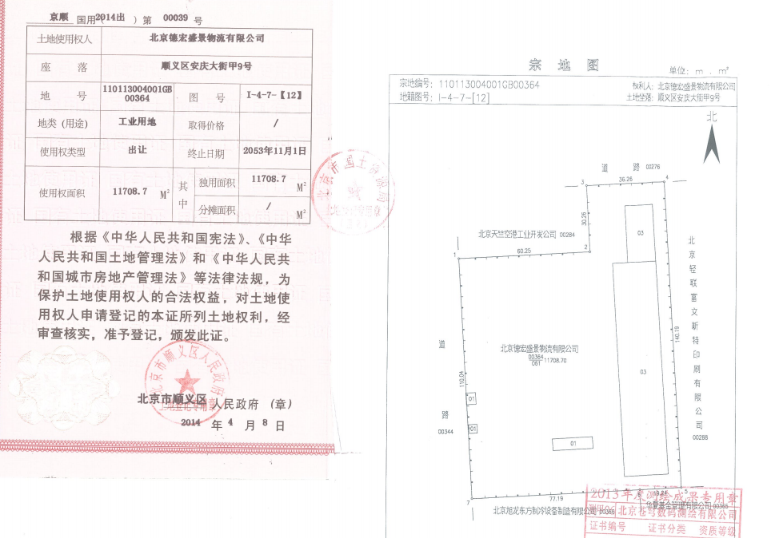
幢号 | 总层数 | 结构 | 建筑面积 | 分摊土地面积
1幢 | 3 | 混合 | 1062.9 | 5127.88
2幢 | 4 | 混合 | 6116.04
合计 |  |  | 7178.94

在建部分
规证 | 总建筑面积 | 地上 | 地下 | 用途 | 分摊土地面积
3# | 1939.14 | 1939.14 | 0 | 生产车间 | 6580.82
4# | 1939.14 | 1939.14 | 0 | 生产车间
5# | 1939.14 | 1939.14 | 0 | 生产车间
地下车库 | 2908.41 | 0 | 2908.41 | 地下车库
设备 | 487.21 | 79.32 | 407.89 | 设备用房
合计 | 9213.04 | 5896.74 | 3316.3

土地面积 | 11708.7
地上容积率 | 1.12
全容积率 | 1.4

租赁期起始日期 | 终止日期 | 初始租金单价 | 租赁期内平均租金 | 租金总价万元
2021-10-10 | 2031-10-09 | 1.3 | 1.46 | 3538.41005 | 10
剩余租期 | 9.24

正常市场租金 | 2
租赁期结束后租金 | 2.6
